Úklid stanů
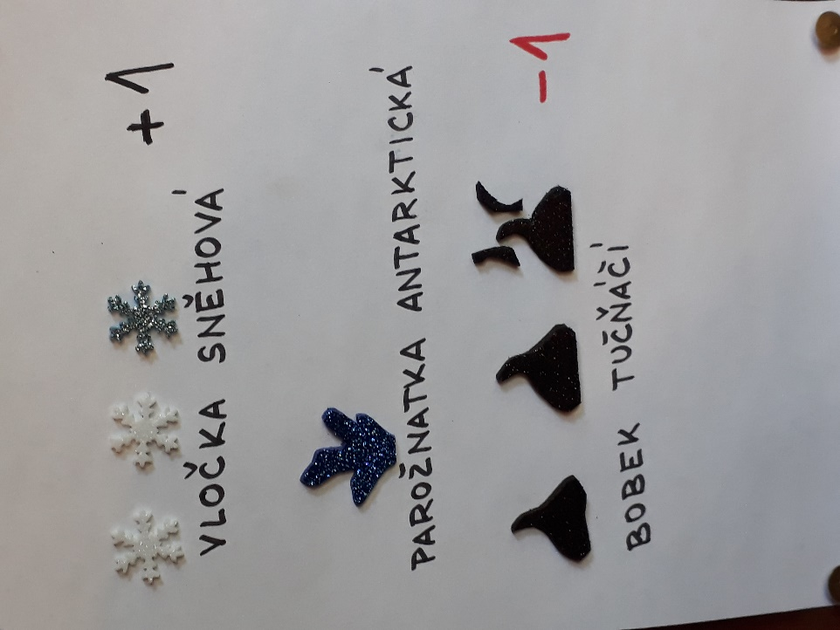
Oddíl | Č. stanu | Družinka | Jméno | 28. | 29. | 30. | 31. | 1. | 1. | 5. | 6. | 7. | 8. | 8. | 9. | Počet bodů | Nejlépe uklizeno po celou dobu tábora?
I. | 1 | K.R.A. | Johanka K. |  |  |  |  |  |  |  |  |  |  |  |  | 4 | ANO
I. | 1 | Polárky | Týna F. |  |  |  |  |  |  |  |  |  |  |  |  | 4 | ANO
I. | 2 | Dobyvatelé | Viktor V. |  |  |  |  |  |  |  |  |  |  |  |  | 4 | ANO
I. | 2 | Dobyvatelé | Vítek O. |  |  |  |  |  |  |  |  |  |  |  |  | 4 | ANO
I. | 3 | Ledové ostří | Jenůfka F. |  |  |  |  |  |  |  |  |  |  |  |  | 3
I. | 3 | Dobyvatelé | Verča P. |  |  |  |  |  |  |  |  |  |  |  |  | 3
I. | 4 | Polárky | Ríša O. |  |  |  |  |  |  |  |  |  |  |  |  | 1
I. | 4 | Ledo-borci | Will F. |  |  |  |  |  |  |  |  |  |  |  |  | 1
I. | 5 | K.R.A. | Kuba M. |  |  |  |  |  |  |  |  |  |  |  |  | 4 | ANO
I. | 5 | Ledové ostří | Honza P. |  |  |  |  |  |  |  |  |  |  |  |  | 4 | ANO
I. | 6 | Ledo-borci | Elen H. |  |  |  |  |  |  |  |  |  |  |  |  | 4 | ANO
I. | 6 | Ledo-borci | Zuzka P. |  |  |  |  |  |  |  |  |  |  |  |  | 4 | ANO
II. | 7 | Ledové ostří | Terka J. |  |  |  |  |  |  |  |  |  |  |  |  | 2
II. | 7 | Ledo-borci | Johanka Š. |  |  |  |  |  |  |  |  |  |  |  |  | 2
II. | 8 | Polárky | Anežka M. |  |  |  |  |  |  |  |  |  |  |  |  | 2
II. | 8 | K.R.A. | Lucka J. |  |  |  |  |  |  |  |  |  |  |  |  | 2
II. | 9 | Ledové ostří | Adam Č. |  |  |  |  |  |  |  |  |  |  |  |  | 1
II. | 9 | K.R.A. | Dominik H. |  |  |  |  |  |  |  |  |  |  |  |  | 1
II. | 10 | K.R.A. | Míša B. |  |  |  |  |  |  |  |  |  |  |  |  | 4 | ANO
II. | 10 | Ledo-borci | Maty M. |  |  |  |  |  |  |  |  |  |  |  |  | 4 | ANO
II. | 11 | Polárky | Kvido G. |  |  |  |  |  |  |  |  |  |  |  |  | 0
II. | 11 | Polárky | Albi K. |  |  |  |  |  |  |  |  |  |  |  |  | 0
II. | 12 | Ledové ostří | Kuba M. |  |  |  |  |  |  |  |  |  |  |  |  | 0
II. | 12 | Dobyvatelé | Míša M. |  |  |  |  |  |  |  |  |  |  |  |  | 0
III. | 13 | Polárky | Alex S. |  |  |  |  |  |  |  |  |  |  |  |  | 1
III. | 13 | Dobyvatelé | Kuba R. |  |  |  |  |  |  |  |  |  |  |  |  | 1
III. | 14 | Ledové ostří | Danča D. |  |  |  |  |  |  |  |  |  |  |  |  | 4 | ANO
III. | 14 | Dobyvatelé | Leila R. |  |  |  |  |  |  |  |  |  |  |  |  | 4 | ANO
III. | 15 | Ledo-borci | Vítek F. |  |  |  |  |  |  |  |  |  |  |  |  | 0
III. | 15 | Ledo-borci | Yannick T. |  |  |  |  |  |  |  |  |  |  |  |  | 2
III. | 16 | Polárky | Linda K. |  |  |  |  |  |  |  |  |  |  |  |  | 2
III. | 16 | Ledové ostří | Gábi V. |  |  |  |  |  |  |  |  |  |  |  |  | 2
III. | 17 | Dobyvatelé | Markétka C. |  |  |  |  |  |  |  |  |  |  |  |  | 3
III. | 17 | K.R.A. | Gábi O. |  |  |  |  |  |  |  |  |  |  |  |  | 3
IV. | 18 | Ledové ostří | Vojta K. |  |  |  |  |  |  |  |  |  |  |  |  | 0
IV. | 18 | K.R.A. | Bruno G. |  |  |  |  |  |  |  |  |  |  |  |  | 0
IV. | 19 | Ledo-borci | Matthew R. |  |  |  |  |  |  |  |  |  |  |  |  | 2
IV. | 19 | Dobyvatelé | Šimon Š. |  |  |  |  |  |  |  |  |  |  |  |  | 2
IV. | 20 | K.R.A. | Tony P. |  |  |  |  |  |  |  |  |  |  |  |  | 1
IV. | 20 | Ledové ostří | Jonda K. |  |  |  |  |  |  |  |  |  |  |  |  | 1
IV. | 21 | Dobyvatelé | Kája K. |  |  |  |  |  |  |  |  |  |  |  |  | 1
IV. | 21 | Polárky | Elenka J. |  |  |  |  |  |  |  |  |  |  |  |  | 1
IV. | 22 | K.R.A. | Domča D. |  |  |  |  |  |  |  |  |  |  |  |  | 4 | ANO
IV. | 22 | Ledo-borci | Amálka J. |  |  |  |  |  |  |  |  |  |  |  |  | 4 | ANO

